Log Produk
Foto Produk | Tanggal | Jam | Shift | Warna Produk
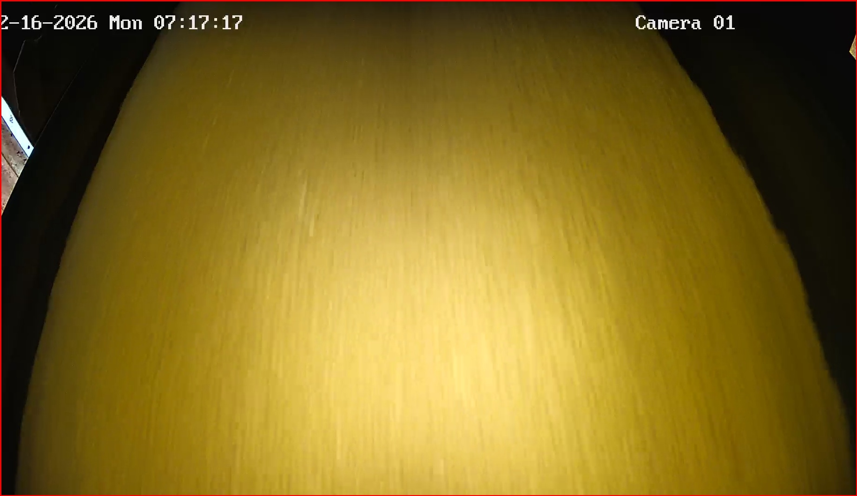 | 2026-02-16 | 07:17:25 | Shift 1 (07:00-15:00) | merah
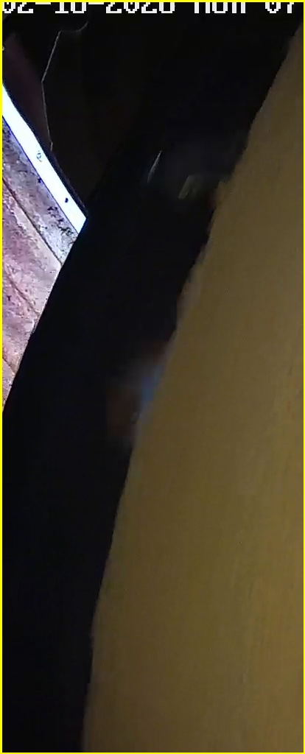 | 2026-02-16 | 07:42:55 | Shift 1 (07:00-15:00) | tidak_merah
 | 2026-02-16 | 07:42:56 | Shift 1 (07:00-15:00) | tidak_merah
 | 2026-02-16 | 07:52:51 | Shift 1 (07:00-15:00) | tidak_merah
 | 2026-02-16 | 07:55:15 | Shift 1 (07:00-15:00) | tidak_merah
 | 2026-02-16 | 07:58:04 | Shift 1 (07:00-15:00) | tidak_merah
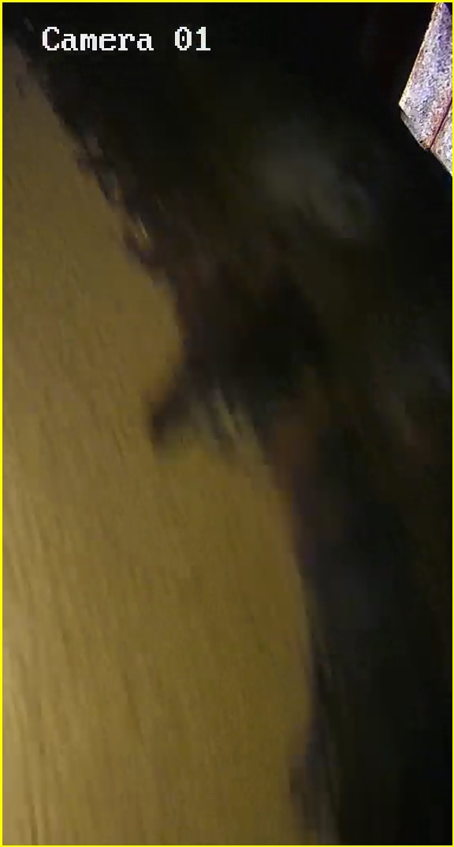 | 2026-02-16 | 07:58:47 | Shift 1 (07:00-15:00) | tidak_merah
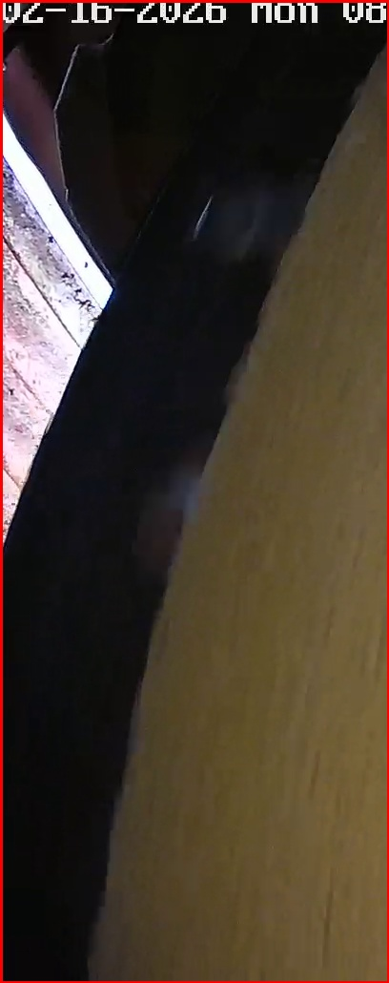 | 2026-02-16 | 08:06:42 | Shift 1 (07:00-15:00) | merah
 | 2026-02-16 | 08:10:41 | Shift 1 (07:00-15:00) | tidak_merah
 | 2026-02-16 | 08:13:05 | Shift 1 (07:00-15:00) | tidak_merah
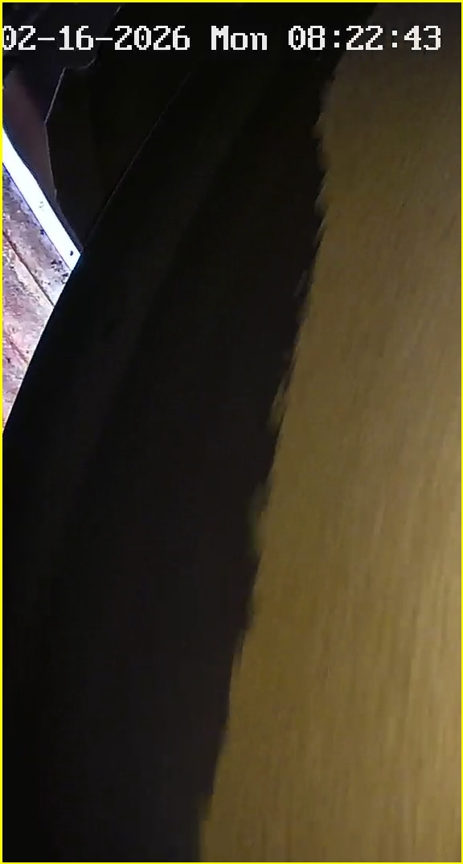 | 2026-02-16 | 08:22:45 | Shift 1 (07:00-15:00) | tidak_merah
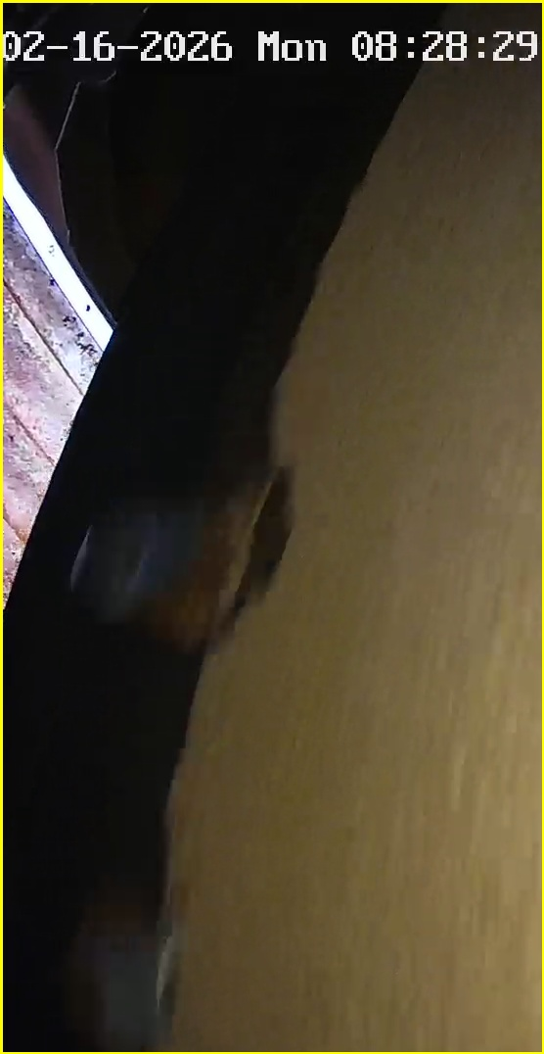 | 2026-02-16 | 08:28:30 | Shift 1 (07:00-15:00) | tidak_merah
 | 2026-02-16 | 08:28:31 | Shift 1 (07:00-15:00) | tidak_merah
 | 2026-02-16 | 08:28:31 | Shift 1 (07:00-15:00) | tidak_merah
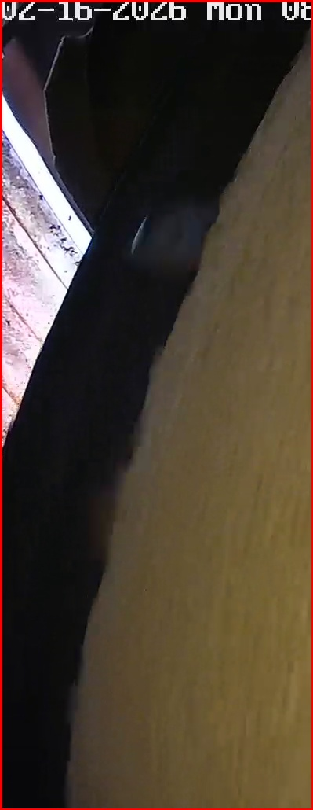 | 2026-02-16 | 08:50:21 | Shift 1 (07:00-15:00) | merah
 | 2026-02-16 | 08:56:17 | Shift 1 (07:00-15:00) | tidak_merah
 | 2026-02-16 | 08:56:17 | Shift 1 (07:00-15:00) | tidak_merah
 | 2026-02-16 | 09:07:32 | Shift 1 (07:00-15:00) | tidak_merah
 | 2026-02-16 | 09:07:32 | Shift 1 (07:00-15:00) | tidak_merah
 | 2026-02-16 | 09:10:14 | Shift 1 (07:00-15:00) | tidak_merah
 | 2026-02-16 | 09:10:14 | Shift 1 (07:00-15:00) | tidak_merah
 | 2026-02-16 | 09:14:14 | Shift 1 (07:00-15:00) | tidak_merah
 | 2026-02-16 | 09:14:40 | Shift 1 (07:00-15:00) | tidak_merah
 | 2026-02-16 | 09:16:01 | Shift 1 (07:00-15:00) | tidak_merah
 | 2026-02-16 | 09:16:01 | Shift 1 (07:00-15:00) | tidak_merah
 | 2026-02-16 | 09:16:08 | Shift 1 (07:00-15:00) | tidak_merah
 | 2026-02-16 | 09:16:37 | Shift 1 (07:00-15:00) | tidak_merah
 | 2026-02-16 | 09:18:10 | Shift 1 (07:00-15:00) | tidak_merah
 | 2026-02-16 | 09:18:56 | Shift 1 (07:00-15:00) | tidak_merah
 | 2026-02-16 | 09:19:18 | Shift 1 (07:00-15:00) | tidak_merah
 | 2026-02-16 | 09:19:18 | Shift 1 (07:00-15:00) | tidak_merah
 | 2026-02-16 | 09:19:37 | Shift 1 (07:00-15:00) | tidak_merah
 | 2026-02-16 | 09:20:01 | Shift 1 (07:00-15:00) | tidak_merah
 | 2026-02-16 | 09:20:09 | Shift 1 (07:00-15:00) | tidak_merah
 | 2026-02-16 | 09:20:10 | Shift 1 (07:00-15:00) | tidak_merah
 | 2026-02-16 | 09:20:10 | Shift 1 (07:00-15:00) | tidak_merah
 | 2026-02-16 | 09:20:11 | Shift 1 (07:00-15:00) | tidak_merah
 | 2026-02-16 | 09:20:12 | Shift 1 (07:00-15:00) | tidak_merah
 | 2026-02-16 | 09:20:28 | Shift 1 (07:00-15:00) | tidak_merah
 | 2026-02-16 | 09:20:33 | Shift 1 (07:00-15:00) | tidak_merah
 | 2026-02-16 | 09:20:33 | Shift 1 (07:00-15:00) | tidak_merah
 | 2026-02-16 | 09:20:34 | Shift 1 (07:00-15:00) | tidak_merah
 | 2026-02-16 | 09:20:34 | Shift 1 (07:00-15:00) | tidak_merah
 | 2026-02-16 | 09:20:36 | Shift 1 (07:00-15:00) | tidak_merah
 | 2026-02-16 | 09:20:37 | Shift 1 (07:00-15:00) | tidak_merah
 | 2026-02-16 | 09:21:02 | Shift 1 (07:00-15:00) | tidak_merah
 | 2026-02-16 | 09:21:33 | Shift 1 (07:00-15:00) | tidak_merah
 | 2026-02-16 | 09:22:22 | Shift 1 (07:00-15:00) | tidak_merah
 | 2026-02-16 | 09:22:23 | Shift 1 (07:00-15:00) | tidak_merah
 | 2026-02-16 | 09:22:33 | Shift 1 (07:00-15:00) | tidak_merah
 | 2026-02-16 | 09:22:36 | Shift 1 (07:00-15:00) | tidak_merah
 | 2026-02-16 | 09:22:37 | Shift 1 (07:00-15:00) | tidak_merah
 | 2026-02-16 | 09:23:16 | Shift 1 (07:00-15:00) | tidak_merah
 | 2026-02-16 | 09:23:18 | Shift 1 (07:00-15:00) | tidak_merah
 | 2026-02-16 | 09:23:46 | Shift 1 (07:00-15:00) | tidak_merah
 | 2026-02-16 | 09:23:51 | Shift 1 (07:00-15:00) | tidak_merah
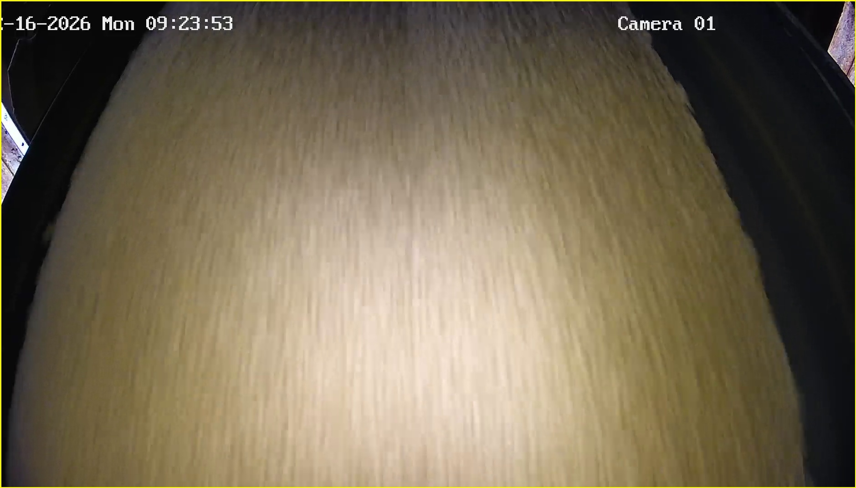 | 2026-02-16 | 09:24:01 | Shift 1 (07:00-15:00) | tidak_merah
 | 2026-02-16 | 09:24:05 | Shift 1 (07:00-15:00) | tidak_merah
 | 2026-02-16 | 09:24:05 | Shift 1 (07:00-15:00) | tidak_merah
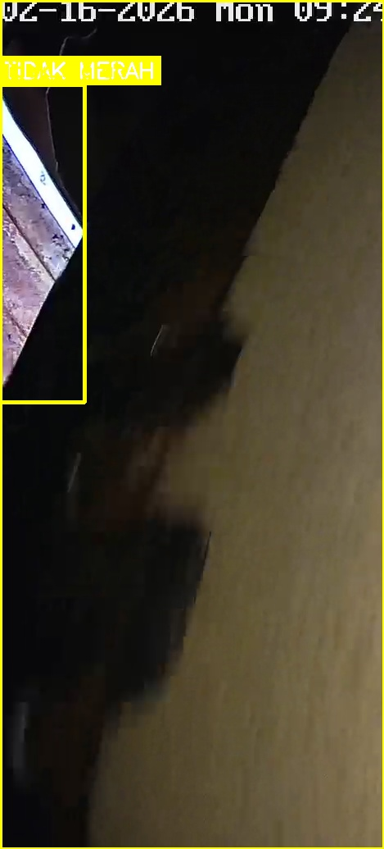 | 2026-02-16 | 09:24:05 | Shift 1 (07:00-15:00) | tidak_merah
 | 2026-02-16 | 09:24:06 | Shift 1 (07:00-15:00) | tidak_merah
 | 2026-02-16 | 09:24:34 | Shift 1 (07:00-15:00) | tidak_merah
 | 2026-02-16 | 09:24:34 | Shift 1 (07:00-15:00) | tidak_merah
 | 2026-02-16 | 09:26:05 | Shift 1 (07:00-15:00) | tidak_merah
 | 2026-02-16 | 09:26:05 | Shift 1 (07:00-15:00) | tidak_merah
 | 2026-02-16 | 09:26:09 | Shift 1 (07:00-15:00) | tidak_merah
 | 2026-02-16 | 09:26:11 | Shift 1 (07:00-15:00) | tidak_merah
 | 2026-02-16 | 09:27:59 | Shift 1 (07:00-15:00) | tidak_merah
 | 2026-02-16 | 09:28:02 | Shift 1 (07:00-15:00) | tidak_merah
 | 2026-02-16 | 09:28:03 | Shift 1 (07:00-15:00) | tidak_merah
 | 2026-02-16 | 09:28:03 | Shift 1 (07:00-15:00) | tidak_merah
 | 2026-02-16 | 09:28:03 | Shift 1 (07:00-15:00) | tidak_merah
 | 2026-02-16 | 09:28:07 | Shift 1 (07:00-15:00) | tidak_merah
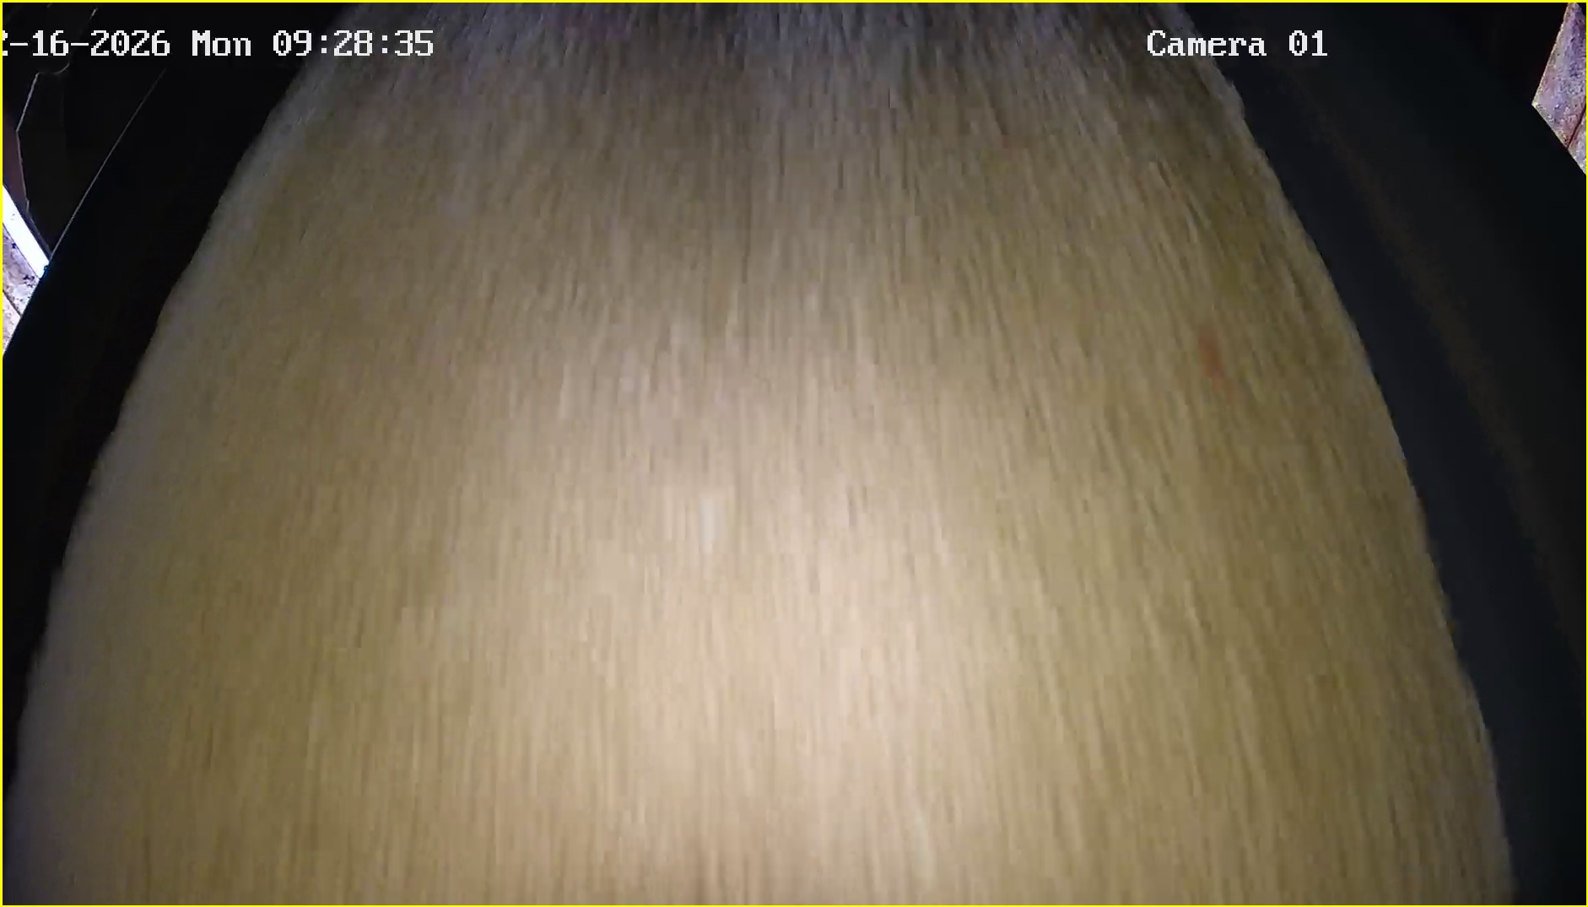 | 2026-02-16 | 09:28:42 | Shift 1 (07:00-15:00) | tidak_merah
 | 2026-02-16 | 09:28:47 | Shift 1 (07:00-15:00) | tidak_merah
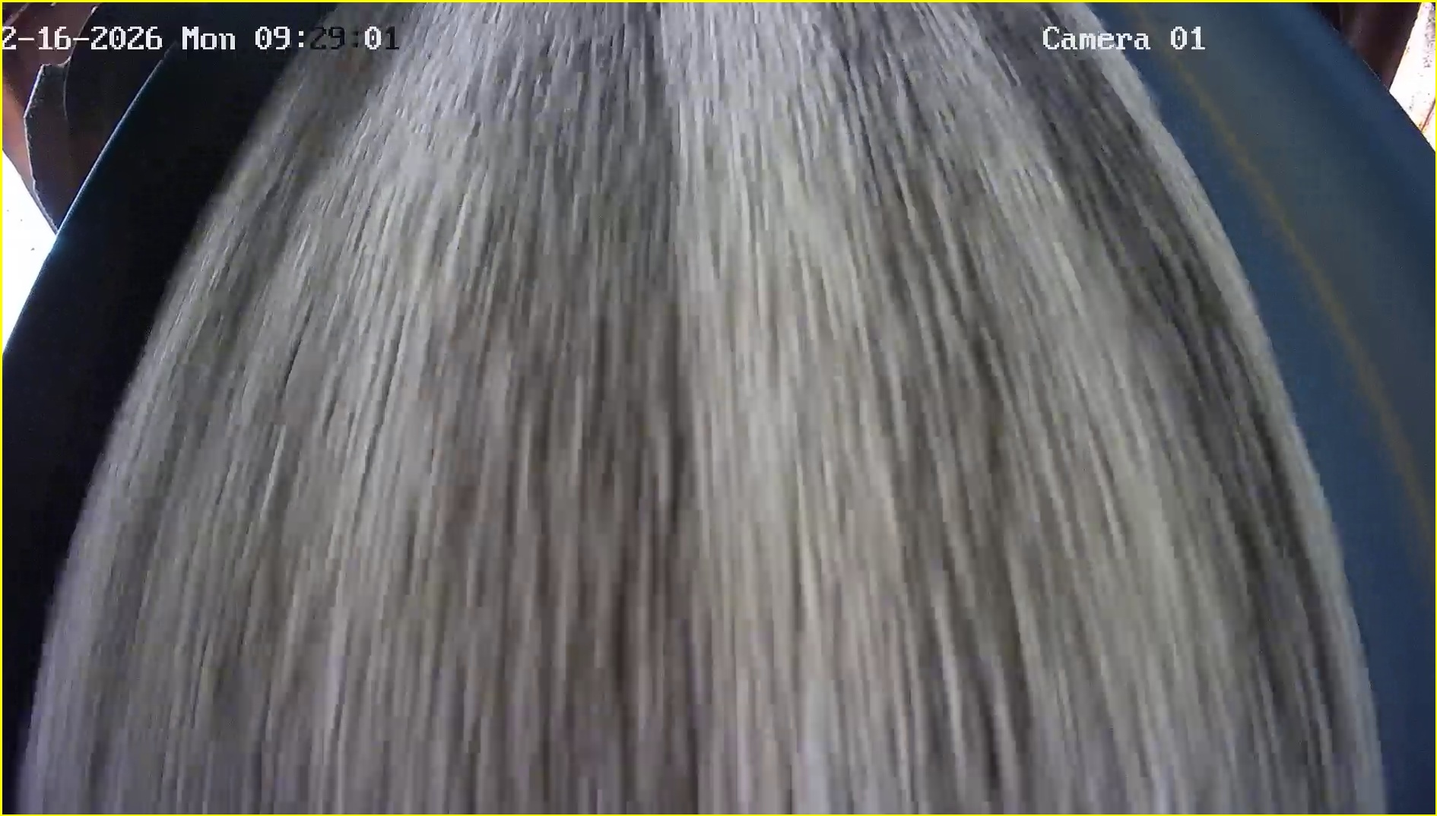 | 2026-02-16 | 09:29:07 | Shift 1 (07:00-15:00) | tidak_merah
 | 2026-02-16 | 09:29:15 | Shift 1 (07:00-15:00) | tidak_merah
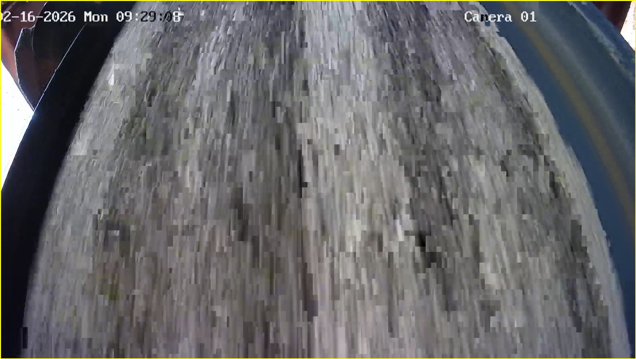 | 2026-02-16 | 09:29:16 | Shift 1 (07:00-15:00) | tidak_merah
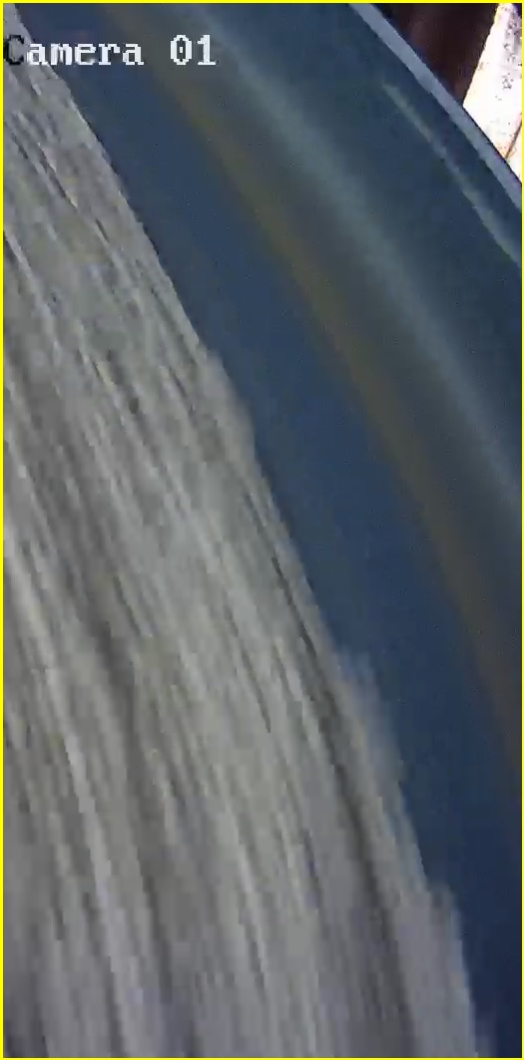 | 2026-02-16 | 09:29:27 | Shift 1 (07:00-15:00) | tidak_merah
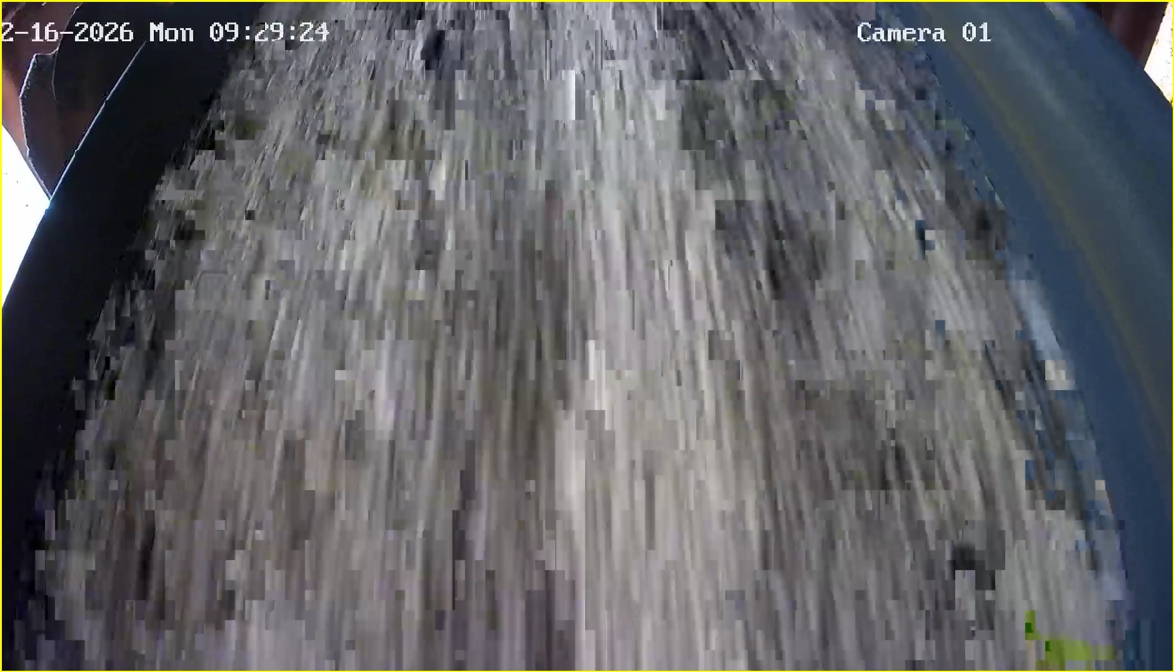 | 2026-02-16 | 09:29:32 | Shift 1 (07:00-15:00) | tidak_merah

